テンプレート＿エビデンス
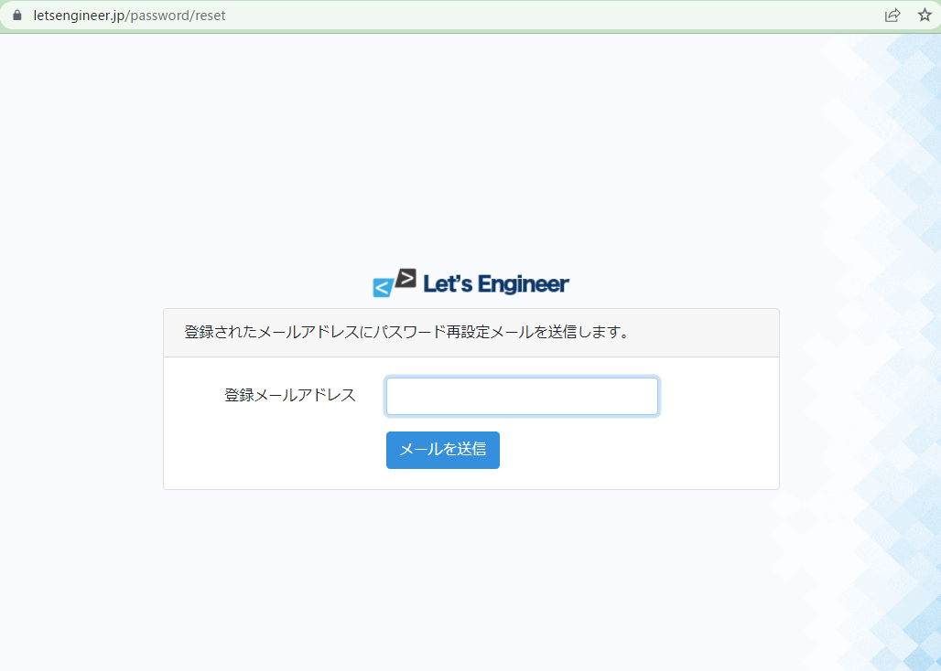
単体テスト仕様書 |  |  | サブシステム名 | Freeks ログインページ | 作成日 | 2022-12-20 | 作成者 | 鎌田

テストNo |  | 1
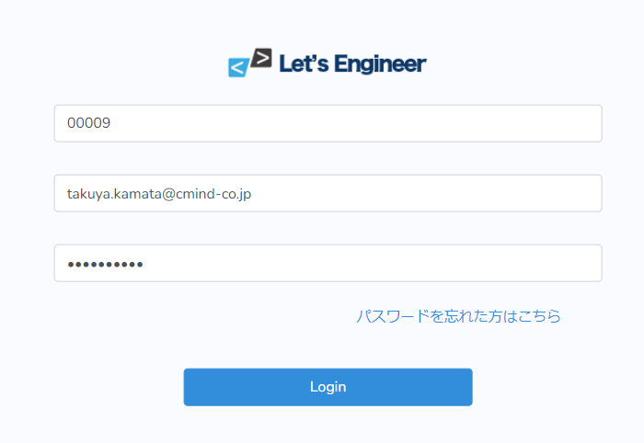

 | 企業コード、メールアドレス、パスワードを入力してログインを押下
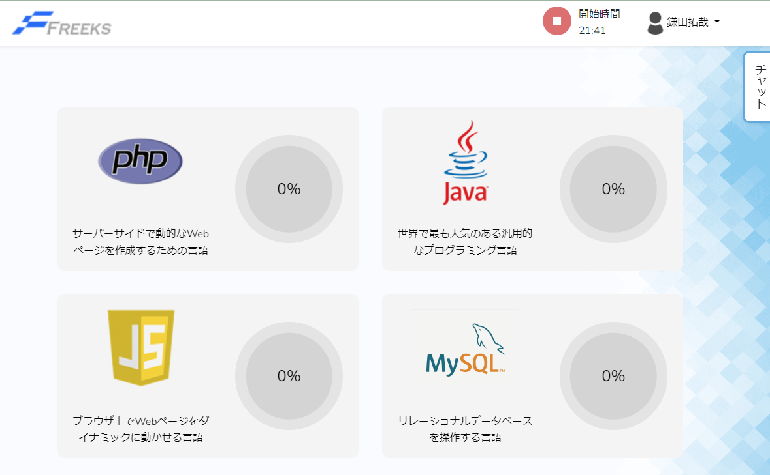

テストNo |  | 2

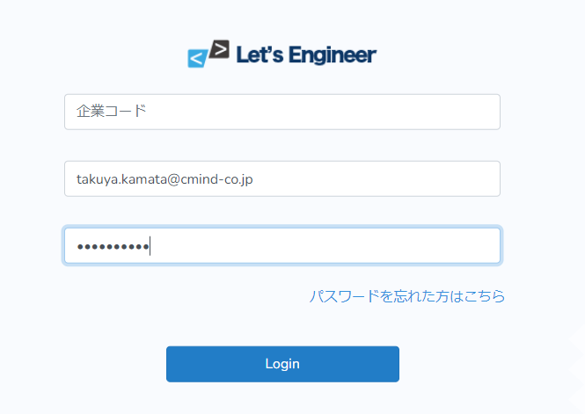

 | 企業コードのみ空白でメールアドレス、パスワードを入力しログインを押下
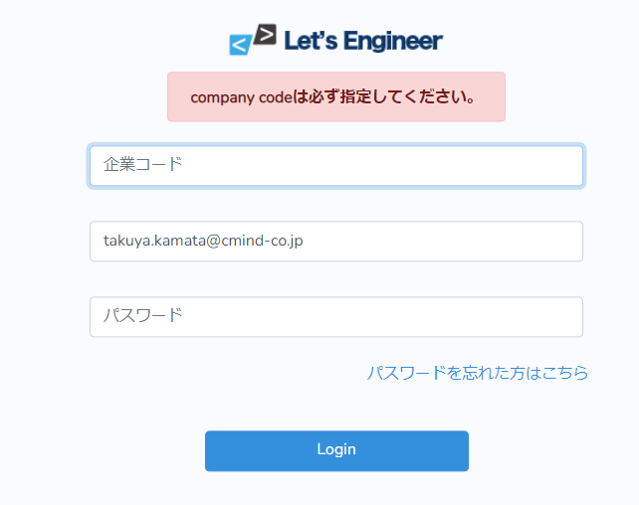

テストNo |  | 3

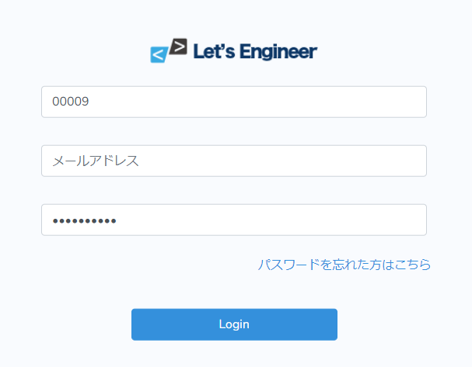

 | メールアドレスのみ空白で企業コード、パスワードを入力しログインを押下
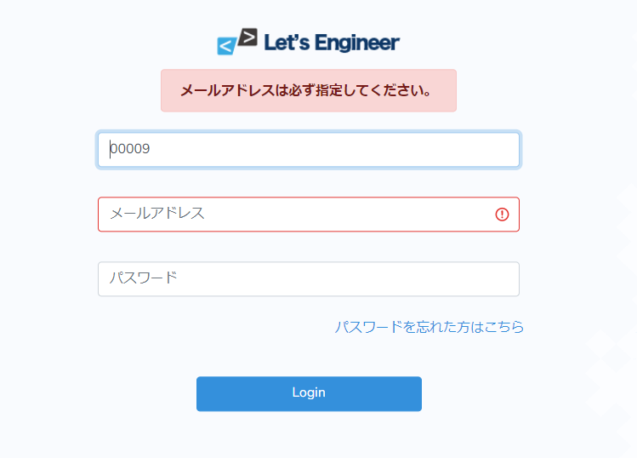

テストNo |  | 4

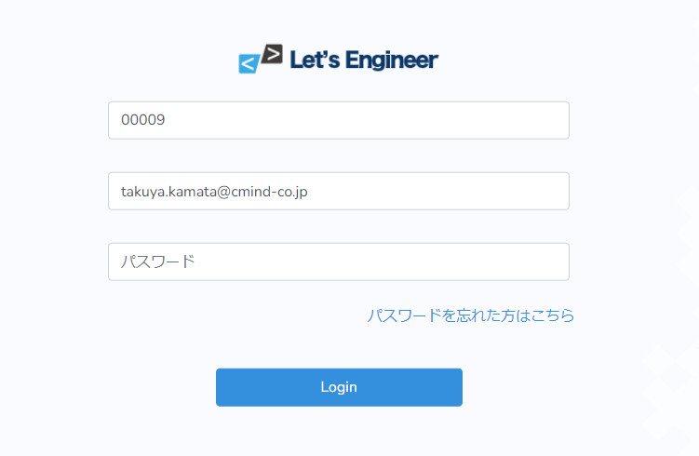

 | パスワードのみ空白で企業コード、メールアドレスを入力しログインを押下

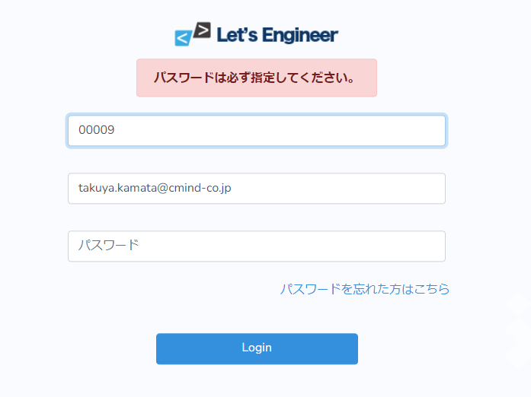

テストNo |  | 5

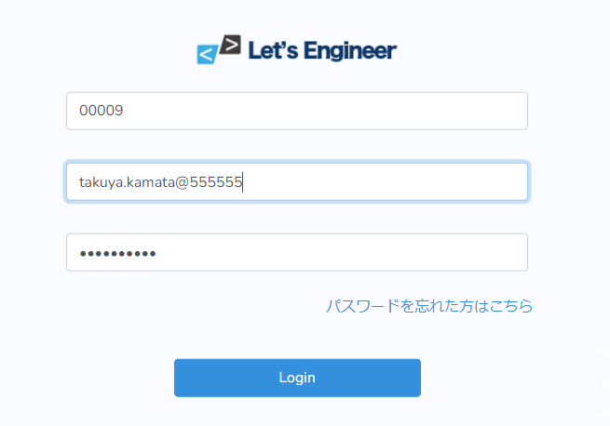

 | 企業コードを入力しメールアドレス、パスワードのどちらかに誤った情報を入力しログインを押下
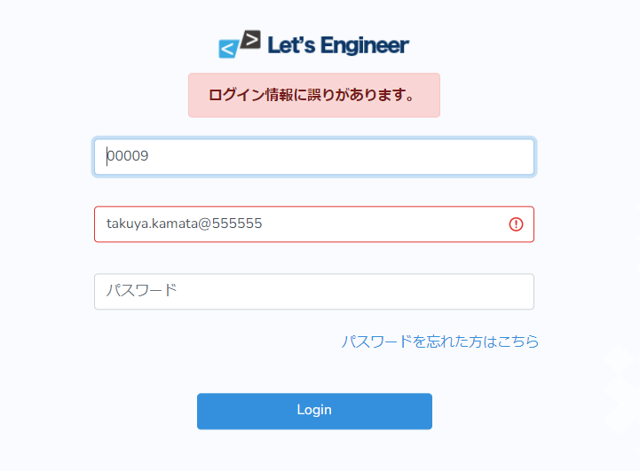

テストNo |  | 6

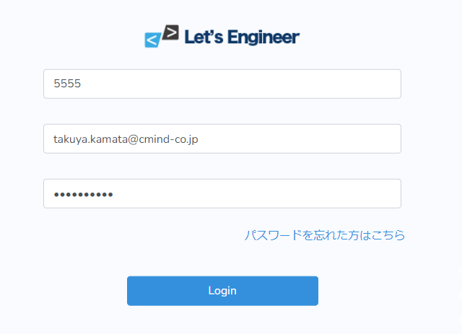

 | 企業コードを4文字以下で入力しログインを押下
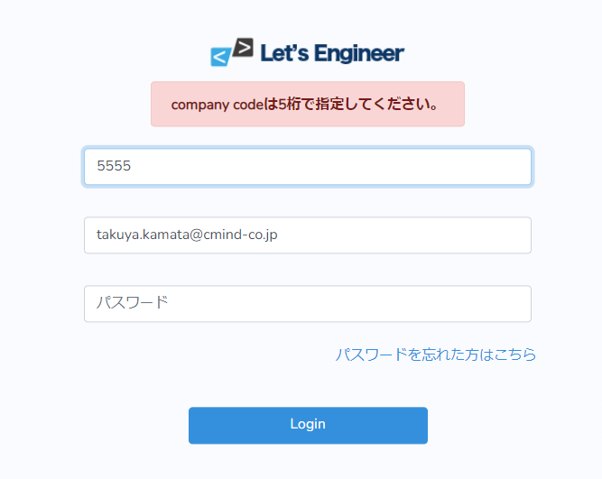

テストNo |  | 7

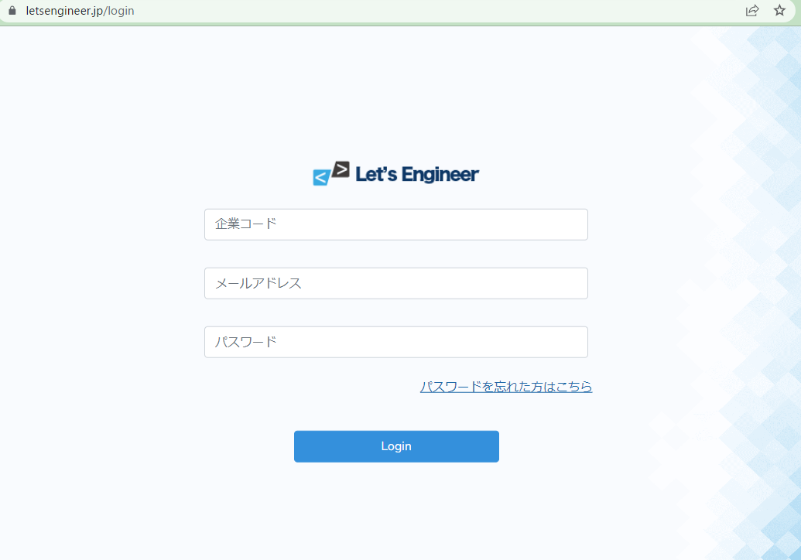

 | 「パスワードを忘れた方はこちら」のリンクを押下する

